4-Sabermás
1. Si te interesa leer algún proverbio en otras traducciones de la biblia para quizá comprenderlo mejor, puedes usar la página:
https://www.biblegateway.com/passage/?search=Proverbios%201%3A7&version=RVR1960;NTV;NVI;RVA-2015

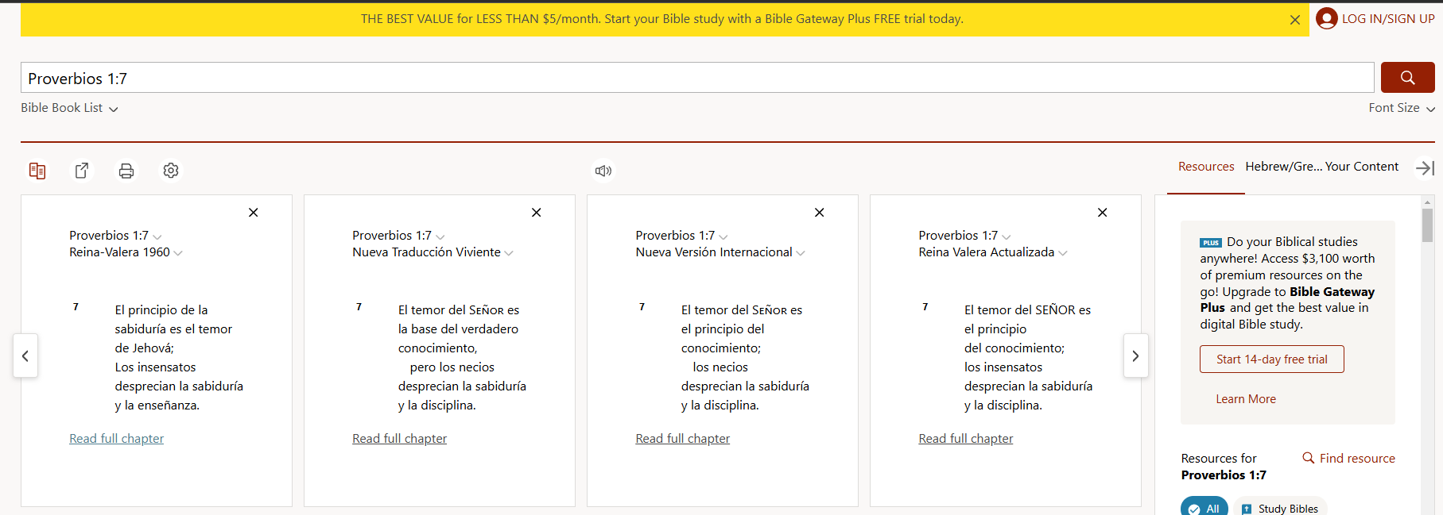
1. Escribe el Proverbio con su capítulo y versículo como se muestra
2. Clic en la lupa para buscar

3. Cada selector muestra una traducción diferente de la biblia, puedes elegir en cualquier columna, alguna otra versión de las que están disponibles

2. Si deseas recibir algún estudio bíblico, puedes contactarme al número 473-121-15-63, mi nombre es Carlos García.

